Sheet1
inchikey | smiles | validation_PCA_x | validation_PCA_x_x | validation_PCA_x_y | validation_PCA_y | validation_PCA_y_x | validation_PCA_y_y | ΔΔG.expt._x | ΔΔG.expt._x_x | ΔΔG.expt._x_y | ΔΔG.expt._y | ΔΔG.expt._y_x | ΔΔG.expt._y_y | ROMol
KWOLFJPFCHCOCG-UHFFFAOYSA-N | c1ccccc1C(=O)C | 0 | 2.692091465 | 2.1571309566 | 0 | 2.1571309566 | 3.1706366539 | 0 | 2.204267981 | 2.2677835484 | 0 | 2.2677835484 | 3.170636657 | 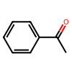
KRIOVPPHQSLHCZ-UHFFFAOYSA-N | c1ccccc1C(=O)CC | 0 | 1.9534189701 | 2.1874949932 | 0 | 2.1874949932 | 2.6353993416 | 0 | 2.1394095156 | 2.1179280708 | 0 | 2.1179280708 | 3.170636657 | 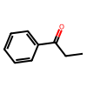
RIFKADJTWUGDOV-UHFFFAOYSA-N | C1CCCCC1C(=O)C | 0 | 2.1888065338 | 0.73860222101 | 0 | 0.73860222101 | 0.84477543831 | 0 | 1.2782511679 | 0.26265964192 | 0 | 0.26265964192 | 1.5048459457 | 
BAYUSCHCCGXLAY-UHFFFAOYSA-N | C(=O)(c1cc(OC)ccc1)C | 0 | 2.0911297798 | 2.3258559704 | 0 | 2.3258559704 | 2.9854342937 | 0 | 2.4648917419 | 1.8080409436 | 0 | 1.8080409436 | 3.170636657 | 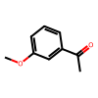
XSAYZAUNJMRRIR-UHFFFAOYSA-N | C(=O)(c1cc2ccccc2cc1)C | 0 | 1.8839241266 | 1.9900622368 | 0 | 1.9900622368 | 3.1706366539 | 0 | 2.2924378284 | 2.2933470047 | 0 | 2.2933470047 | 2.752430839 | 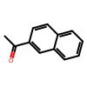
NTPLXRHDUXRPNE-UHFFFAOYSA-N | C(=O)(c1ccc(OC)cc1)C | 0 | 3.0479538441 | 1.8864113092 | 0 | 1.8864113092 | 3.1706366539 | 0 | 2.6650201801 | 1.3158029177 | 0 | 1.3158029177 | 3.170636657 | 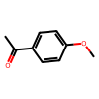
DWPLEOPKBWNPQV-UHFFFAOYSA-N | C(=O)(c1c(OC)cccc1)C | 0 | 1.8704732656 | 1.6091560125 | 0 | 1.6091560125 | 3.1706366539 | 0 | 2.0475611723 | 2.0651795675 | 0 | 2.0651795675 | 1.9036224638 | 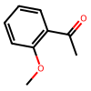
WYJOVVXUZNRJQY-UHFFFAOYSA-N | C(=O)(C1=CC=CS1)C | 0 | 2.1772317886 | 1.8976686001 | 0 | 1.8976686001 | 3.1706366539 | 0 | 2.0441024541 | 1.5252333568 | 0 | 1.5252333568 | 3.170636657 | 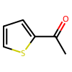
CKGKXGQVRVAKEA-UHFFFAOYSA-N | C(=O)(c1c(C)cccc1)c2ccccc2 | 0 | 0.50242525339 | 0.28953656554 | 0 | 0.28953656554 | -1.4567991495 | 0 | -1.1936861961 | 0 | 0 | 0 | -1.9867180761 | 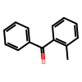
PJGSXYOJTGTZAV-UHFFFAOYSA-N | CC(C)(C)C(=O)C | 1.2854442596 | 0 | 0 | 2.6123518944 | 0 | 0 | 2.246028559 | 0 | 0 | 1.8080409436 | 0 | 0 | 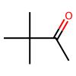
XHLHPRDBBAGVEG-UHFFFAOYSA-N | c12ccccc1CCCC2(=O) | 2.211843729 | 0 | 0 | 2.1730298996 | 0 | 0 | 1.328058043 | 0 | 0 | 1.3322812033 | 0 | 0 | 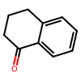
QNXSIUBBGPHDDE-UHFFFAOYSA-N | c12ccccc1CCC2(=O) | 1.3255714178 | 0 | 0 | 1.1466882229 | 0 | 0 | 2.3135049909 | 0 | 0 | 2.136803751 | 0 | 0 | 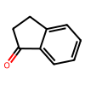
UPEUQDJSUFHFQP-UHFFFAOYSA-N | c1ccccc1C#CC(=O)C | -0.57724654675 | 0 | 0 | 0.3380573988 | 0 | 0 | -0.85803100151 | 0 | 0 | -0.21040864591 | 0 | 0 | 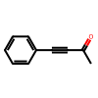
XAJIQJSLJKBJTP-UHFFFAOYSA-N | O=C(C#CC1=CC=CC=C1)CC | -1.2429933548 | 0 | 0 | 0.20352174342 | 0 | 0 | -1.3305599313 | 0 | 0 | -0.28395371279 | 0 | 0 | 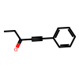
AOOHPXMHKBITKB-UHFFFAOYSA-N | O=C(C#CC1=CC=CC=C1)C(C)C | -2.1187734604 | 0 | 0 | -1.0648113489 | 0 | 0 | -1.6809370434 | 0 | 0 | -0.58249687857 | 0 | 0 | 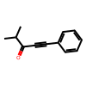
CBOPQVXWIKRPKD-UHFFFAOYSA-N | O=C1C(C2=CC=CC=C2)(C3=CC=CC=C3)CCC1 | 1.1097580194 | 0 | 0 | 0.82785606384 | 0 | 0 | 1.9795143893 | 0 | 0 | 2.2692036612 | 0 | 0 | 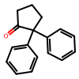
KTJRGPZVSKWRTJ-UHFFFAOYSA-N | O=C(c1ccccc1)CCCl | 1.6150115728 | 0 | 0 | 2.6123518944 | 0 | 0 | 1.8884601352 | 0 | 0 | 2.0651795675 | 0 | 0 | 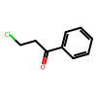
QQXJNLYVPPBERR-UHFFFAOYSA-N | c1ccccc1C(=O)CCCCCCCCC | 1.846062541 | 0 | 0 | 2.4142613411 | 0 | 0 | 2.4648917419 | 0 | 0 | 1.8080409436 | 0 | 0 | 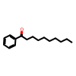
SYBYTAAJFKOIEJ-UHFFFAOYSA-N | C(=O)(C(C)C)C | 1.0688933134 | 0 | 0 | 0.57351183891 | 0 | 0 | 0.9955848522 | 0 | 0 | 0.32734896218 | 0 | 0 | 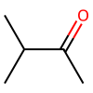
BSMGLVDZZMBWQB-UHFFFAOYSA-N | c1ccccc1C(=O)C(C)C | 1.2636102438 | 0 | 0 | 1.8109092712 | 0 | 0 | 1.453139525 | 0 | 0 | 3.170636657 | 0 | 0 | 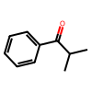
WYECURVXVYPVAT-UHFFFAOYSA-N | c1cc(Br)ccc1C(=O)C | 2.2960557938 | 0 | 0 | 3.1706366539 | 0 | 0 | 2.0651795675 | 0 | 0 | 3.170636657 | 0 | 0 | 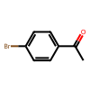
YRNDGUSDBCARGC-UHFFFAOYSA-N | COCC(=O)c1ccccc1 | -1.2081385851 | 0 | 0 | -2.2196996212 | 0 | 0 | -1.8080409436 | 0 | 0 | -2.1944367904 | 0 | 0 | 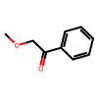
PIMNFNXBTGPCIL-UHFFFAOYSA-N | Brc1ccccc1C(=O)C | 2.4568419456 | 0 | 0 | 0.77225506306 | 0 | 0 | 2.6123517971 | 0 | 0 | 2.3311614404 | 0 | 0 | 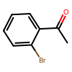
BWHOZHOGCMHOBV-BQYQJAHWSA-N | c1ccccc1/C=C/C(=O)C | 0.49330183864 | 0 | 0 | 2.9272823334 | 0 | 0 | 1.1124227299 | 0 | 0 | 2.5065284267 | 0 | 0 | 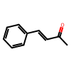
CSUUDNFYSFENAE-UHFFFAOYSA-N | C(=O)(c1c(OC)cccc1)c2ccccc2 | 0.20570079982 | 0 | 0 | -2.0003590584 | 0 | 0 | 0 | 0 | 0 | -3.170636657 | 0 | 0 | 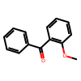
DWFDQVMFSLLMPE-UHFFFAOYSA-N | C(=O)(c1c(F)cccc1)c2ccccc2 | -0.087829902768 | 0 | 0 | -0.68692260981 | 0 | 0 | -0.34120244521 | 0 | 0 | -3.170636657 | 0 | 0 | 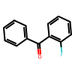
VMHYWKBKHMYRNF-UHFFFAOYSA-N | C(=O)(c1c(Cl)cccc1)c2ccccc2 | -0.28639853001 | 0 | 0 | -2.6451592445 | 0 | 0 | -0.17925860264 | 0 | 0 | -2.5065284267 | 0 | 0 | 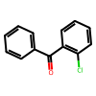
YXWWHNCQZBVZPV-UHFFFAOYSA-N | C(=O)(c1c(C)cccc1)C | 3.1706366539 | 0 | 0 | 2.5009787083 | 0 | 0 | 3.170636657 | 0 | 0 | 1.8019070922 | 0 | 0 | 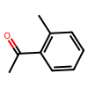
JYAQYXOVOHJRCS-UHFFFAOYSA-N | C(=O)(c1cc(Br)ccc1)C | 3.1706366539 | 0 | 0 | 2.2742137909 | 0 | 0 | 3.170636657 | 0 | 0 | 2.2924378284 | 0 | 0 | 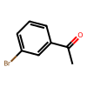
GNKZMNRKLCTJAY-UHFFFAOYSA-N | C(=O)(c1ccc(C)cc1)C | 3.1706366539 | 0 | 0 | 3.1179683208 | 0 | 0 | 2.752430839 | 0 | 0 | 2.0268088631 | 0 | 0 | 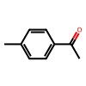
ZDPAWHACYDRYIW-UHFFFAOYSA-N | C(=O)(c1ccc(F)cc1)C | 3.1706366539 | 0 | 0 | 3.1179683208 | 0 | 0 | 2.5065284267 | 0 | 0 | 2.1068162523 | 0 | 0 | 